Tuần 29 Chung
CÔNG TY TNHH THỰC PHẨM MẠNH YẾN |  |  |  | CỘNG HÒA XÃ HỘI CHỦ NGHĨA VIỆT NAM
Đ/c: 91 Yết Kiêu - P.Tân Hưng - TP Hải Phòng |  |  |  | Độc lập - Tự do - Hạnh phúc
SĐT: 0374.116.906 - Ms Yến
THỰC ĐƠN BÁN TRÚ NĂM HỌC 2025 - 2026
Tuần 29 (từ ngày 30/03/2026 đến ngày 03/04/2026)
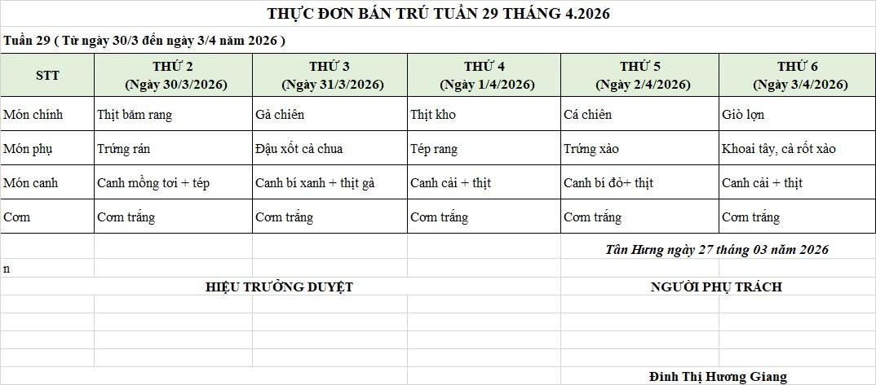
Thứ/ngày | STT | Món ăn | Diễn giải | Định lượng(gr) | Đơn giá | Thành Tiền | Chi phí phụ |  | TỔNG
Thứ 2/30-03/2026 | 1 | Thịt băm rang | Thịt sấn mông vai | 65 | 125,000 | 8,125 | Chất đốt | 1,000
 | 2 | Trứng rán | Trứng vịt | 40 | 62,000 | 2,480 | Nhân công | 2,000
 | 3 | Canh mồng tơi nấu tép | Mồng tơi | 28 | 18,000 | 504 | Thuế | 1,482
 |  |  | Tép đồng | 6 | 155,000 | 930 | Khấu hao | 300
 | 4 | Cơm trắng | Gạo tẻ | 110 | 19,000 | 2,090
 | 5 |  | Rau thơm | 2.55 | 35,000 | 89
 | 6 |  | Gia vị các loại | 10 | 100,000 | 1,000
 |  | Tổng |  |  |  | 15,218 |  | 4,782 | 20,000
Thứ/ngày | STT | Món ăn | Diễn giải | Định lượng(gr) | Đơn giá | Thành Tiền | Chi phí phụ |  | TỔNG
Thứ 3/31-03/2026 | 1 | Gà chiên | Gà CN bỏ cđcc | 100 | 80,000 | 8,000 | Chất đốt | 1,000
 | 2 | Đậu xốt cà chua | Đậu phụ | 50 | 32,000 | 1,600 | Nhân công | 2,000
 |  |  | Cà chua | 20 | 25,000 | 500 | Thuế | 1,482
 | 3 | Canh bí xanh nấu thịt gà | Bí xanh | 60 | 18,000 | 1,080 | Khấu hao | 300
 |  |  | Gà CN bỏ cđcc | 10 | 80,000 | 800
 | 4 | Cơm trắng | Gạo tẻ | 110 | 19,000 | 2,090
 | 5 |  | Rau thơm | 4.22 | 35,000 | 148
 | 6 |  | Gia vị các loại | 10 | 100,000 | 1,000
 |  | Tổng |  |  |  | 15,218 |  | 4,782 | 20,000
Thứ/ngày | STT | Món ăn | Diễn giải | Định lượng(gr) | Đơn giá | Thành Tiền | Chi phí phụ |  | TỔNG
Thứ 4/01-04/2026 | 1 | Thịt kho cà chua | Thịt sấn mông vai | 63 | 125,000 | 7,875 | Chất đốt | 1,000
 | 2 |  | Cà chua | 10 | 20,000 | 200 | Nhân công | 2,000
 |  | Tép rang | Tép đồng | 27 | 95,000 | 2,565 | Thuế | 1,482
 | 3 | Canh rau cải nấu thịt | Cải ngọt | 45 | 17,000 | 765 | Khấu hao | 300
 |  |  | Thịt nạc xay | 5 | 125,000 | 625
 | 4 | Cơm trắng | Gạo tẻ | 110 | 19,000 | 2,090
 | 5 |  | Rau thơm | 2.8 | 35,000 | 98
 | 6 |  | Gia vị các loại | 10 | 100,000 | 1,000
 |  | Tổng |  |  |  | 15,218 |  | 4,782 | 20,000
Thứ/ngày | STT | Món ăn | Diễn giải | Định lượng(gr) | Đơn giá | Thành Tiền | Chi phí phụ |  | TỔNG
Thứ 5/02-04/2026 | 1 | Cá chiên | Cá rô phi phi lê | 68 | 120,000 | 8,160 | Chất đốt | 1,000
 | 2 | Trứng xào | Trứng vịt | 35 | 62,000 | 2,170 | Nhân công | 2,000
 | 3 | Canh bí đỏ nấu thịt | Bí đỏ | 50 | 18,000 | 900 | Thuế | 1,482
 |  |  | Thịt nạc xay | 6 | 125,000 | 750 | Khấu hao | 300
 |  | Cơm trắng | Gạo tẻ | 110 | 19,000 | 2,090
 | 4 |  | Rau thơm | 4.24 | 35,000 | 148
 | 5 |  | Gia vị các loại | 10 | 100,000 | 1,000
 |  | Tổng |  |  |  | 15,218 |  | 4,782 | 20,000
Thứ/ngày | STT | Món ăn | Diễn giải | Định lượng(gr) | Đơn giá | Thành Tiền | Chi phí phụ |  | TỔNG
Thứ 6/03-04/2026 | 1 | Giò lợn | Giò lợn | 40 | 160,000 | 6,400 | Chất đốt | 1,000
 | 2 | Khoai tây, cà rốt xào | Khoai tây cà rốt | 55 | 62,000 | 3,410 | Nhân công | 2,000
 |  |  | Thịt nạc xay | 8 | 125,000 | 1,000 | Thuế | 1,482
 | 3 | Canh cà ra nấu mồng tơi | Cà ra | 6 | 160,000 | 960 | Khấu hao | 300
 |  |  | Mồng tơi | 30 | 18,000 | 540
 | 4 | Cơm trắng | Gạo tẻ | 110 | 19,000 | 2,090
 | 5 |  | Rau thơm | 3.36 | 35,000 | 118
 | 6 |  | Gia vị các loại | 10 | 100,000 | 1,000
 |  | Tổng |  |  |  | 15,518 |  | 4,482 | 20,000

 |  | HIỆU TRƯỞNG NHÀ TRƯỜNG |  |  |  |  | NGƯỜI LẬP
 |  | (Kí duyệt)

 |  |  |  |  |  |  | Đinh Thị Hương Giang

 |  | Tổng tiền | 100,000
 |  | 5 ngày | 5
 |  | thành tiền 1 suất | 20,000

